スタート
外部設計書 |  |  |  |  | チーム名 |  | のはら
 |  |  |  |  | 画面名 |  | スタート画面 |  |  |  | 作成者 |  |  | 更新者
 |  |  |  |  | システム名 |  | たすくる |  |  |  | 作成日 |  |  | 更新日
 |  |  |  |  | 備考 |  | 起動時画面

 | 画面設計

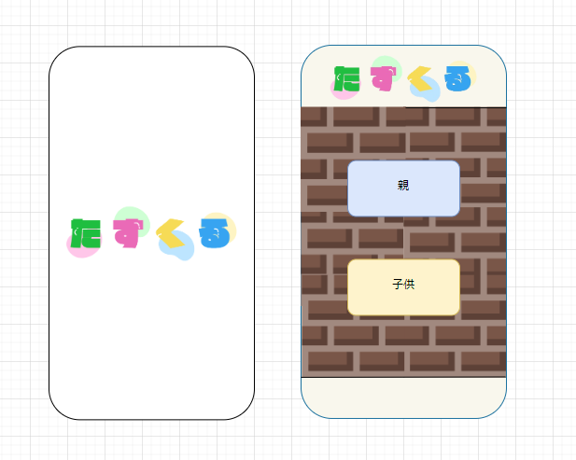

➀

②

③

 | 機能設計

 |  | ①スタート画面
 |  |  | アプリを開いた際に最初に表示する数秒経つとログイン選択画面へ移行する

 |  | ②親ボタン押下時
 |  |  | 親側ログイン画面へ移行する

 |  | ③子ボタン押下時
 |  |  | 子側ログイン画面へ移行する

 | 項目定義書

 | No |  | 物理名 | 論理名 |  | 画面型 |  | データ型(Java) | min | max | DBテーブル | DBカラム | 備考

ログイン（親）
外部設計書 |  |  |  |  |  |  | チーム名 |  | のはら
 |  |  |  |  |  |  | 画面名 |  | ログイン画面（親） |  |  |  | 作成者 | 浅井 |  |  | 更新者
 |  |  |  |  |  |  | システム名 |  | たすくる |  |  |  | 作成日 | 2024-07-17 |  |  | 更新日
 |  |  |  |  |  |  | 備考 |  | 親用ログイン画面

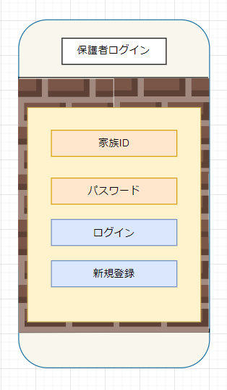
 | 画面設計

➀

②

③

④

 | 機能設計

 |  |  |  | ページロード
 |  |  |  |  | ページロード時、family_usersデータベースと連携する。
 |  |  |  |  | 親用ログイン画面を表示する。

 |  |  |  | ①家族ID入力欄
 |  |  |  |  | 家族IDを入力する。

 |  |  |  | ②パスワード入力欄
 |  |  |  |  | パスワードを入力する。

 |  |  |  | ③ログインボタン
 |  |  |  |  | 家族ID、パスワード一致時、タスク一覧（未たっせい）画面に遷移する。

 | 項目定義書

 | No |  | 物理名 |  |  | 論理名 |  | 画面型 |  | データ型(Java) | min | max | DBテーブル |  | DBカラム | 備考
 |  | 1 | family_id |  |  | 家族ID |  | input |  | String |  | 50 | family_user |  | family_id
 |  | 2 | pass |  |  | パスワード |  | input |  | String |  | 20 | family_user |  | pass
 |  | 3 | login_bt |  |  | ログインボタン |  | button
 |  | 4 | regist_bt |  |  | 新規登録ボタン |  | button

ログイン（子供）
外部設計書 |  |  |  |  |  |  | チーム名 |  | のはら
 |  |  |  |  |  |  | 画面名 |  | ログイン画面（子供） |  |  |  | 作成者 | 浅井 |  |  | 更新者
 |  |  |  |  |  |  | システム名 |  | たすくる |  |  |  | 作成日 | 2024-07-17 |  |  | 更新日
 |  |  |  |  |  |  | 備考 |  | 子供用ログイン画面

 | 画面設計

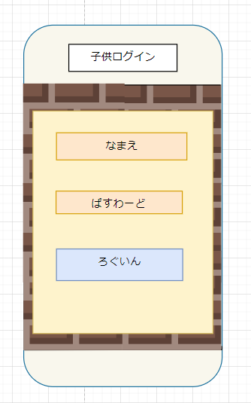

➀

②

③

 | 機能設計

 |  |  |  | ページロード
 |  |  |  |  | ページロード時、kids_usersデータベースと連携する。
 |  |  |  |  | 子供用ログイン画面を表示する。

 |  |  |  | ①ユーザー名入力欄
 |  |  |  |  | ユーザー名（名前）を入力する。

 |  |  |  | ②パスワード入力欄
 |  |  |  |  | パスワードを入力する。

 |  |  |  | ③ログインボタン
 |  |  |  |  | ユーザー名、パスワードが一致時、タスク一覧（未たっせい）画面に遷移する。

 | 項目定義書

 | No |  | 物理名 |  |  | 論理名 |  | 画面型 |  | データ型(Java) | min | max | DBテーブル |  | DBカラム | 備考
 |  | 1 | family_id |  |  | 家族ID |  | input |  | String |  | 50 | kids_user |  | family_id
 |  | 2 | kids_user_name |  |  | ユーザー名 |  | input |  | String |  | 50 | kids_user |  | kids_user_name
 |  | 3 | login_bt |  |  | ログインボタン |  | button

新規登録
外部設計書 |  |  |  |  | チーム名 |  | のはら
 |  |  |  |  | 画面名 |  | 新規登録画面 |  |  |  | 作成者 |  |  | 更新者
 |  |  |  |  | システム名 |  | たすくる |  |  |  | 作成日 |  |  | 更新日
 |  |  |  |  | 備考 |  | ユーザー新規登録用画面

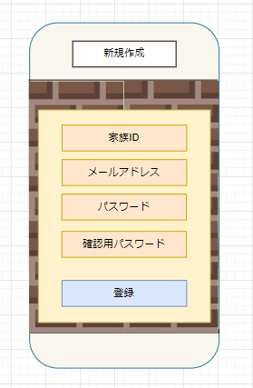
 | 画面設計

➀

②

③

④

⑤

 | 機能設計

 |  | ①家族ID
 |  |  | 保護者がログインの際に使う家族IDを入力（50字以内）

 |  | ②メールアドレス
 |  |  | パスワードを忘れた際に使用するメールアドレスを入力（200字以内）

 |  | ③パスワード
 |  |  | ログインの際に使用するパスワードを入力（20字以内）

 |  | ④確認用パスワード
 |  |  | 確認用パスワードを入力

 |  | ⑤作成ボタン押下時
 |  |  | テキストボックスに入力されている家族IDに被りがないかを確認し、パスワードと確認用パスワードが一致していればアカウントを作成しログイン画面へ戻る

 | 項目定義書

 | No |  | 物理名 | 論理名 |  | 画面型 |  | データ型(Java) | min | max | DBテーブル | DBカラム | 備考
 |  | 1 | family_id | 家族ID |  | input |  | String |  | 50 | family_user | family_id | 家族判別用ID。親アカウントと子アカウントを紐づけ
 |  | 2 | mail | メールアドレス |  | input |  | String |  | 200 | family_user | mail | パスワード忘れ時に使用
 |  | 3 | pass | パスワード |  | input |  | String |  | 20 | family_user | pass
 |  | 4 | user_name | ユーザー名 |  | input |  | String |  | 50 | family_user | user_name
 |  | 5 | regist_bt | 新規登録ボタン |  | button

ログアウト
外部設計書 |  |  |  |  |  |  | チーム名 |  | のはら
 |  |  |  |  |  |  | 画面名 |  | ログアウト画面 |  |  |  | 作成者 | 浅井 |  |  | 更新者
 |  |  |  |  |  |  | システム名 |  | たすくる |  |  |  | 作成日 | 2024-07-17 |  |  | 更新日
 |  |  |  |  |  |  | 備考 |  | ログアウト時に表示される画面

①
 | 画面設計
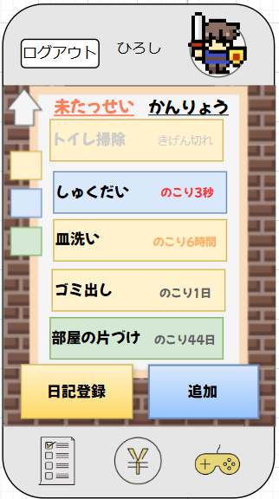

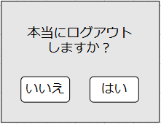

③
②

 | 機能設計

 |  |  |  | ①ログアウトボタン押下時
 |  |  |  |  | ログアウト用モーダルを表示する。

 |  |  |  | ②はいボタン押下時
 |  |  |  |  | ログイン画面に遷移する。

 |  |  |  | ③いいえボタン押下時
 |  |  |  |  | モーダルを閉じる。

 | 項目定義書

 | No |  | 物理名 |  |  | 論理名 |  | 画面型 |  | データ型(Java) | min | max | DBテーブル |  | DBカラム | 備考
 |  | 1 | logout_button |  |  | ログアウトボタン |  | button
 |  | 2 | yes_button |  |  | はいボタン |  | button
 |  | 3 | no_button |  |  | いいえボタン |  | button

タスク一覧（子供側ホーム）
外部設計書 |  |  |  |  |  |  | チーム名 |  | のはら
 |  |  |  |  |  |  | 画面名 |  | タスク一覧（子供側ホーム）画面 |  |  |  |  | 作成者 | 浅井 |  |  | 更新者
 |  |  |  |  |  |  | システム名 |  | たすくる |  |  |  |  | 作成日 | 2024-07-16 |  |  | 更新日
 |  |  |  |  |  |  | 備考 |  | ログイン後に表示されるホーム画面

 | 画面設計

①

②
③

⑥
④

⑤
⑦

⑧
⑨

⑩

 | 機能設計

 |  |  |  | ページロード
 |  |  |  |  | ページロード時にcharactersデータベース、tasksデータベースと連携し、必要なデータを渡す。
 |  |  |  |  | タスク一覧画面（未たっせい）を表示する。

 |  |  |  | ①ログアウトボタン押下時
 |  |  |  |  | ログアウトボタン押下時、ログアウト用モーダルを表示する。

 |  |  |  | ②未たっせいタブ押下時
 |  |  |  |  | タスク一覧画面（未たっせい）を表示する。

 |  |  |  | ③かんりょうタブ押下時
 |  |  |  |  | タスク一覧画面（かんりょう）を表示する。

 |  |  |  | ④タスク（期限切れ）押下時
 |  |  |  |  | タスク再登録用モーダルを表示する。

 |  |  |  | ⑤タスク（期限内）押下時
 |  |  |  |  | タスク提出用モーダルを表示する。

 |  |  |  | ⑥ソートボタン押下時
 |  |  |  |  | タスクを期限順に並べ替える。

 |  |  |  | ⑦カテゴリボタン押下時
 |  |  |  |  | 色に対応するカテゴリごとにタスク一覧を表示する。

 |  |  |  | ⑧日記登録ボタン押下時
 |  |  |  |  | 日記提出用モーダルを表示する。

 |  |  |  | ⑨追加ボタン押下時 |  |  |  |  |  |  | ⑩各種ボタン押下時
 |  |  |  |  | タスク追加用モーダルを表示する。 |  |  |  |  |  |  | ボタンに対応したページ（タスク一覧、お小遣い帳、ゲーム）へ遷移する。

 | 項目定義書

 | No |  | 物理名 |  |  | 論理名 |  | 画面型 |  | データ型(Java) |  | min | max | DBテーブル |  | DBカラム | 備考
 |  | 1 | task_name |  |  | タスク名 |  | div |  | String |  |  | 100 | tasks |  | name
 |  | 2 | task_content |  |  | タスク内容 |  | div |  | String |  |  | 200 | tasks |  | content
 |  | 3 | task_date |  |  | タスク登録日時 |  | div |  | Date |  |  |  | tasks |  | regtime
 |  | 4 | category_id |  |  | カテゴリー名 |  | div |  | int |  |  |  | tasks |  | category_name
 |  | 5 | task_image |  |  | タスク画像 |  | div |  | img |  |  |  | tasks |  | img
 |  | 6 | task_comment |  |  | タスクコメント |  | div |  | String |  |  | 200 | tasks |  | comment
 |  | 7 | task_id |  |  | タスクID |  | div |  | int |  |  | 5 | tasks |  | id
 |  | 8 | kids_id |  |  | 子供ID |  | div |  | int |  |  |  | tasks |  | kids_id
 |  | 9 | family_id |  |  | 家族ID |  | div |  | String |  |  | 50 | tasks |  | family_id
 |  | 10 | character_id |  |  | キャラクターID |  | div |  | int |  |  |  | characters |  | id
 |  | 11 | character_img |  |  | キャラクター画像 |  | div |  | img |  |  |  | characters |  | image
 |  | 12 | sort_button |  |  | ソートボタン |  | button
 |  | 13 | category_button |  |  | カテゴリーボタン |  | button
 |  | 14 | regist_button |  |  | 日記登録ボタン |  | button
 |  | 15 | add_button |  |  | 追加ボタン |  | button
 |  | 16 | task_button |  |  | タスクボタン |  | button
 |  | 17 | allowance_button |  |  | お小遣い帳ボタン |  | button
 |  | 18 | game_button |  |  | ゲームボタン |  | button

タスク（追加）
外部設計書 |  |  |  | チーム名 |  | のはら
 |  |  |  | 画面名 |  | タスク（追加）画面 |  |  |  | 作成者 | テンギトゥエ |  |  | 更新者
 |  |  |  | システム名 |  | たすくる |  |  |  | 作成日 | 2024-07-17 |  |  | 更新日
 |  |  |  | 備考 |  | タスク追加時の画面

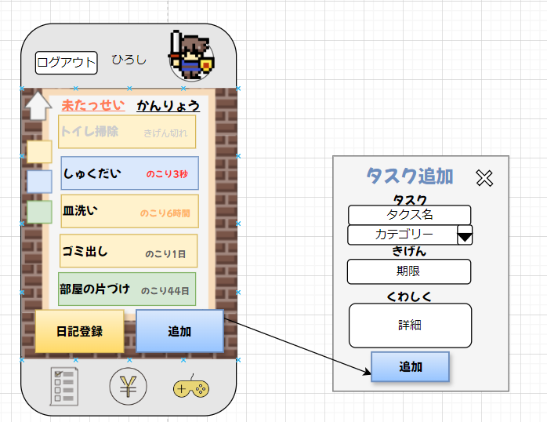
 | 画面設計

⑦

②

③

④

⑤
①

⑥

 | 機能設計

 |  | ①追加ボタン
 |  | ボタンを押すとモーダルボックスを表示して新しいタスクを登録できる。

 |  | ②タスク名
 |  | 新しい登録するタスクの名前を入力する。

 |  | ③カテゴリードロップボックス
 |  | ドロップボックスでカテゴリーを選んでタスクの種類を分ける。

 |  | ④期間
 |  | タスクの期間を決める。

 |  | ⑤詳しく
 |  | タスクの細かい内容を登録したい場合は入力する。

 |  | ⑥追加ボタン
 |  | 追加ボタンを押して新しいタスクを登録する。

 |  | ⑦閉じる
 |  | モーダルボックスを閉じる。

 | 項目定義書

 | No | 物理名 | 論理名 |  | 画面型 |  | データ型(Java) | min | max | DBテーブル |  | DBカラム | 備考
 | 1 | add | 追加ボタン |  | button
 | 2 | name | タクス名 |  | input |  | String |  | 100 | tasks |  | name
 | 3 | categorie_name | カテゴリー |  | dropdown |  | String |  | 100 | tasks |  | categorie_name
 | 4 | regtime | 期間 |  | input |  | Date |  |  | tasks |  | regtime
 | 5 | content | 詳しく |  | input |  | String |  | 200 | tasks |  | content
 | 6 | add | 追加ボタン |  | button
 | 7 | close | 閉じるボタン |  | button

タスク（提出）
外部設計書 |  |  |  |  | チーム名 |  | のはら
 |  |  |  |  | 画面名 |  | タスク（提出）画面 |  |  |  | 作成者 | テンギ トゥエ |  |  | 更新者
 |  |  |  |  | システム名 |  | たすくる |  |  |  | 作成日 | 2024-07-17 |  |  | 更新日
 |  |  |  |  | 備考 |  | タスク提出時の画面

 | 画面設計
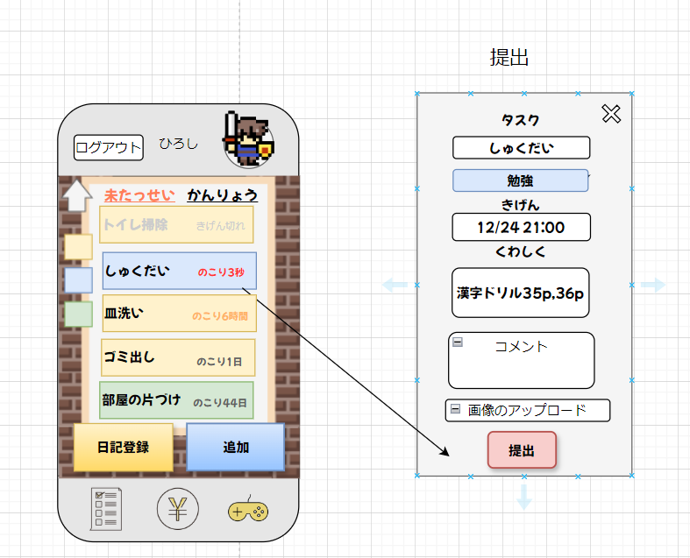

⑨

②

③
④

①
⑤

⑥

⑦

⑧

 | 機能設計

 |  | ①タクス一覧でタクスを開いたらモデルボックスで表示する。

 |  | ②タクス名
 |  | 開いたタスクの名前を表示する。

 |  | ③カテゴリー
 |  | 開いたタスクの種類を表示する。

 |  | ④期間
 |  | 開いたタスクの期間を表示する。

 |  | ⑤詳しく
 |  | 開いたタスクの詳しく説明を表示する。

 |  | ⑥コメント
 |  | タクスを提出する時 タクスについて コメントを入力することができる。

 |  | ⑦画像のアップロード
 |  | 子供がタクス完了した 親側でタスクを評価する時確認できるように写真を添付してタクスを提出する。

 |  | ⑧提出ボタン
 |  | 提出ボタンを押して完了出来ましたタクスを提出する。

 |  | ⑦閉じる
 |  | モデルボックスを閉じる。

 | 項目定義書

 | No |  | 物理名 | 論理名 |  | 画面型 |  | データ型(Java) | min | max | DBテーブル |  | DBカラム | 備考
 | 1 |  | tasks_lists | タスク一覧のタクス |  |  |  | String |  |  | tasks
 | 2 |  | name | タクス名 |  | input |  | String |  | 100 | tasks |  | name
 | 3 |  | categorie_name | カテゴリー |  | dropdown |  | String |  | 100 | tasks |  | categorie_name
 | 4 |  | regtime | 期間 |  | input |  | Date |  |  | tasks |  | regtime
 | 5 |  | content | 詳しく |  | input |  | String |  | 200 | tasks |  | content
 | 6 |  | comment | タクスコメント |  | input |  | String |  | 200 | reports |  | comment
 | 7 |  | img | タクス画像 |  | file |  | String |  | 1024 | reports |  | img
 | 8 |  | submit | 提出ボタン |  | button
 | 9 |  | close | 閉じるボタン |  | button

タスク（再登録）
外部設計書 |  |  |  | チーム名 |  | のはら
 |  |  |  | 画面名 |  | タスク（再登録）画面 |  |  |  | 作成者 | テンギトゥエ |  |  | 更新者
 |  |  |  | システム名 |  | たすくる |  |  |  | 作成日 | 2024-07-17 |  |  | 更新日
 |  |  |  | 備考 |  | タスク再登録時の画面

 | 画面設計

①
⑦
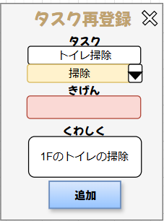

②

③

④

⑤

⑥

 | 機能設計

 |  | ①子供が完了できなかった未達成タスクを押してタスク再登録できる。モデルボックスで表示する。

 |  | ②タクス名
 |  | 開いたタスクの名前を表示する。

 |  | ③カテゴリー
 |  | 開いたタスクの種類を表示する。

 |  | ④期間
 |  | 元々のタクスの期間を直せるのができる。

 |  | ⑤詳しく
 |  | 元々のタクスの詳しく説明を直せるのができる。

 |  | ⑥追加ボタン
 |  | 追加ボタンを押して再登録できる。

 | 項目定義書

 | No | 物理名 | 論理名 |  | 画面型 |  | データ型(Java) | min | max | DBテーブル |  | DBカラム | 備考
 | 1 | tasks_lists | タスク一覧のタスク |  |  |  | String |  |  | tasks
 | 2 | name | タクス名 |  | input |  | String |  | 100 | tasks |  | name
 | 3 | categorie_name | カテゴリー |  | dropdown |  | String |  | 100 | tasks |  | categorie_name
 | 4 | regtime | 期間 |  | input |  | Date |  |  | tasks |  | regtime
 | 5 | content | 詳しく |  | input |  | String |  | 200 | tasks |  | content
 | 6 | add | 追加ボタン |  | button
 | 7 | close | 閉じるボタン |  | button

タスク（ミッション承認）
外部設計書 |  |  |  |  |  | チーム名 |  | のはら
 |  |  |  |  |  | 画面名 |  | タスク（ミッション承認）画面 |  |  |  |  | 作成者 | 梶原 |  |  | 更新者 | 梶原
 |  |  |  |  |  | システム名 |  | たすくる |  |  |  |  | 作成日 | 2024-07-17 |  |  | 更新日 | 2024-07-17
 |  |  |  |  |  | 備考 |  | ミッション承認用画面（親用）

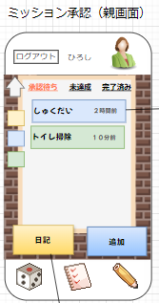
 | 画面設計

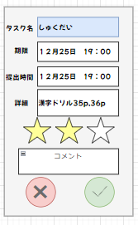
⑤

①
⑥

②
⑦

⑧

⑨

⑩
③
④

⑪
⑫

 | 機能設計

 |  |  | ページロード
 |  |  |  | ページロード時、characters,tasks,diariesテーブルからデータを取得
 |  |  |  | 承認待ち画面を表示する

 |  |  | ① | 「承認待ち」「未達成」「完了済み」を押下時、それぞれでソートしたものが上部に表示される
 |  |  |  | 未達成タブでタスクの削除ができる
 |  |  |  | 完了済みのタスクは一か月で削除される
 |  |  | ② | 子供側で提出したタスクの表示。タスク押下時タスクの詳細モーダルが表示される。
 |  |  | ③ | 日記ボタン押下時、日記の履歴ページへ遷移する。
 |  |  | ④ | 追加ボタン押下時、タスク追加のモーダルを表示させる
 |  |  | ⑤ | tasksテーブルから取得したnameの表示
 |  |  | ⑥ | タスク登録時に設定した期限の表示
 |  |  | ⑦ | 子供側で提出した時間の表示
 |  |  | ⑧ | 子供側で提出時に「くわしく」で記入した内容の表示
 |  |  | ⑨ | タスクに対して３段階の評価を行える。必須項目である
 |  |  | ⑩ | 提出したタスクに対してコメントを入力できる
 |  |  | ⑪ | 否認ボタン押下時、タスクを「承認待ち」から削除し「未達成」の画面に再度追加する。その後モーダルを閉じる
 |  |  | ⑫ | 承認ボタン 評価が付けられていると押下することができ、押下時評価によって子供に与えるサイコロの数が変わる。その後モーダルを閉じる

 | 項目定義書

 | No |  | 物理名 |  | 論理名 |  | 画面型 |  | データ型(Java) | min | max |  | DBテーブル |  | DBカラム | 備考
 |  | 1 | task_name |  | タスク名 |  | div |  | String |  |  | 100 | tasks |  | name
 |  | 2 | task_content |  | タスク内容 |  | div |  | String |  |  | 200 | tasks |  | content
 |  | 3 | task_date |  | タスク提出時の日付 |  | div |  | Date |  |  |  | reports
 |  | 4 | category_id |  | カテゴリー |  | div |  | String |  |  | 100 | tasks |  | categorie_name
 |  | 5 | task_comment |  | タスクに対するコメント |  | div |  | String |  |  | 200 | tasks |  | comment
 |  | 6 | sort_button |  | ソートボタン |  | button
 |  | 7 | category_button |  | カテゴリーボタン |  | button
 |  | 8 | add_button |  | 追加ボタン |  | button
 |  | 9 | task_button |  | タスクボタン |  | button
 |  | 10 | task_limit |  | タスクの期限 |  | div |  | Date |  |  |  | reports |  | Limit
 |  | 11 | review_button |  | 評価ボタン |  | button
 |  | 12 | reject_button |  | 承認ボタン |  | button
 |  | 13 | regist_button |  | 否認ボタン |  | button
 |  | 14
 |  | 15
 |  | 16
 |  | 17
 |  | 18

タスク（日記）
外部設計書 |  |  |  |  | チーム名 |  | のはら
 |  |  |  |  | 画面名 |  | タスク（日記）画面 |  |  |  |  | 作成者 |  |  | 更新者
 |  |  |  |  | システム名 |  | たすくる |  |  |  |  | 作成日 |  |  | 更新日
 |  |  |  |  | 備考 |  | 日記記入用画面

 | 画面設計
日記登録
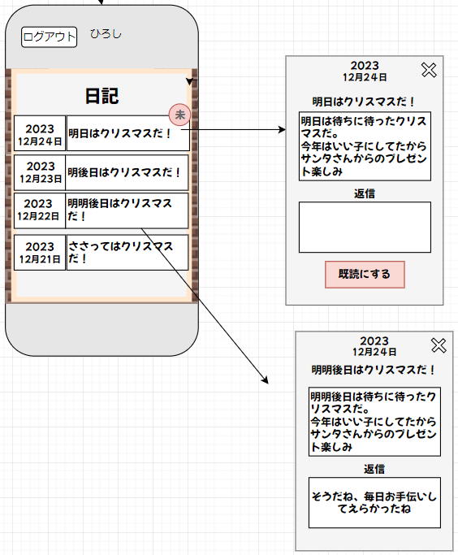
 |  |  |  |  |  |  |  |  |  |  |  |  |  |  |  | さいころ

②
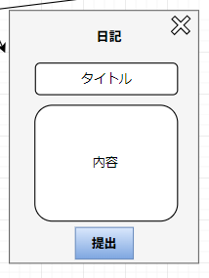
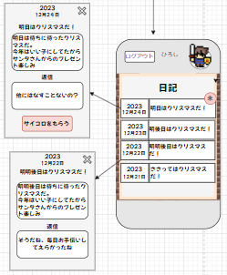
①
⑤

③
⑨
⑥
⑧
④

⑦

親側日記確認画面

子供側日記
確認画面

 | 機能設計
 |  | ①日記表示
 |  | 今まで書いた日記を新しい順で表示する。

 |  | ②未読表示（親）
 |  | まだ見ていない日記はこの未読マークがつく

 |  | ③返信コメント欄
 |  | 返信コメントが書けるようになっている

 |  | ④既読ボタン
 |  | このボタンを押すことで返信コメントが登録され、未読表示もなくなる

 |  | ⑤タイトル欄
 |  | タイトルが書けるようになっている

 |  | ⑥日記内容欄
 |  | 日記の内容が書けるようになってる

 |  | ⑦提出ボタン
 |  | このボタンを押すことで日記を登録でき、今日はこれ以上日記を登録できないようになる。

 |  | ⑧サイコロ入手ボタン
 |  | このボタンを押すことで報酬のサイコロが受け取れる。未読表示がなくなる。

 |  | ⑨未読表示（子）
 |  | サイコロを受け取るまで未読表示される

 | 項目定義書

 | No |  | 物理名 | 論理名 |  | 画面型 |  | データ型(Java) | min | max |  | DBテーブル | DBカラム | 備考
 |  | 1 | dialyDate | 日記日付表示 |  | div |  | Date |  |  | 50 | dialies | date
 |  | 2 | parentUnread | 未読表示（親） |  | div |  | Boolean |  |  |  | dialies | parentCheck
 |  | 3 | reply | 返信コメント欄 |  | input |  | String |  |  | 400 | dialies | reply
 |  | 4 | alreadyRead | 既読ボタン |  | button |  | Boolean |  |  |  | dialies | parentCheck
 |  | 5 | title | タイトル欄 |  | input |  | String |  |  | 50 | dialies | title
 |  | 6 | dialyContent | 日記内容欄 |  | input |  | String |  |  | 400 | dialies | content
 |  | 7 | submitButton | 提出ボタン |  | button
 |  | 8 | getButton | サイコロ入手ボタン |  | button
 |  | 9 | childUnread | 未読表示（子） |  | div |  | Boolean |  |  |  | dialies | childCheck

アカウント（マイページ）
外部設計書 |  |  |  |  |  | チーム名 |  | のはら
 |  |  |  |  |  | 画面名 |  | アカウント（マイページ）画面 |  |  |  | 作成者 |  |  | 更新者
 |  |  |  |  |  | システム名 |  | たすくる |  |  |  | 作成日 |  |  | 更新日
 |  |  |  |  |  | 備考 |  | アカウント情報表示用画面

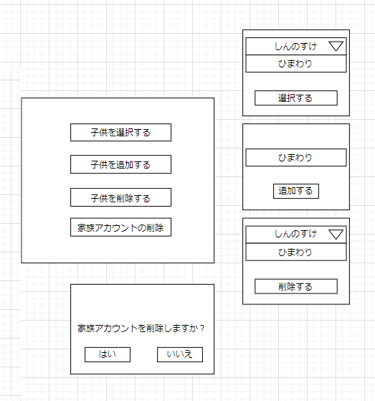
 | 画面設計
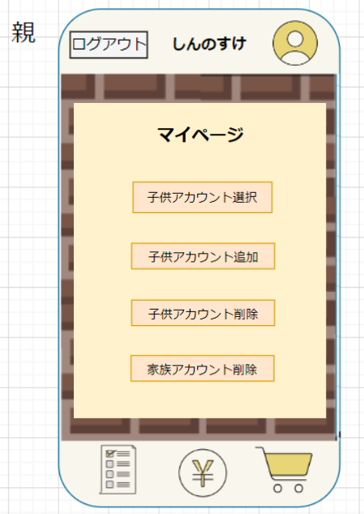

➀

➀
②

②

➀
③
②

④

➀

②

➀
②

 | 機能設計
 |  | ① | 子供アカウント選択：ボタンを押すと、子供アカウント選択のモーダルが表示される。

 |  | ➀－➀ |  | アカウント選択：子供のアカウントを選択する。

 |  | ➀－➁ |  | 選択ボタン：選択ボタンを押すことで、アカウントの選択が確定する。

 |  | ➁ | 子供アカウント追加：ボタンを押すと、子供アカウント追加のモーダルが表示される。

 |  | ➁－➀ 新規アカウント入力：新規の子供アカウントを入力する。

 |  | ➁－➁ 追加ボタン：ボタンを押すことで、データが追加される。

 |  | ③ | 子供アカウント削除：ボタンを押すと、子供アカウント削除のモーダルが表示される。

 |  | ③－➀ アカウント選択：削除するアカウントを選択する。

 |  | ③－➁ 削除ボタン：ボタンを押すとデータが削除される。

 |  | ④ | 家族アカウント削除：ボタンを押すと、家族アカウント削除のモーダルが表示される。

 |  | ④－➀ 「はい」ボタン：「はい」ボタンを押すと、家族アカウントが削除される。

 |  | ④－➁ 「いいえ」ボタン：「いいえ」ボタンを押すと、家族アカウントは削除されない。

 | 項目定義書

 | No |  | 物理名 |  | 論理名 |  | 画面型 |  | データ型(Java) | min | max | DBテーブル | DBカラム | 備考
 |  | 1 | childChoiceButton |  | 子アカウント選択ボタン |  | button
 |  | 1.1 | choicePull-down |  | 選択プルダウン |  | button
 |  | 1.2 | choiceButton |  | 選択ボタン |  | pull-down
 |  | 2 | childAddButton |  | 子アカウント追加ボタン |  | button
 |  | 2.2 | nameInput |  | 名前入力 |  | input |  | Stirng |  |  | kids_users | name
 |  | 2.2 | addButton |  | 追加ボタン |  | button
 |  | 3 | childDelButton |  | 子アカウント削除ボタン |  | button
 |  | 3.1 | choicePull-down |  | 選択プルダウン |  | pull-down
 |  | 3.2 | delButton |  | 削除ボタン |  | button
 |  | 4 | familyDelButton |  | 家族アカウント削除ボタン |  | button
 |  | 4.1 | yesButton |  | 「はい」ボタン |  | button
 |  | 4.2 | noButton |  | 「いいえ」ボタン |  | button

ゲーム（マイページ・実績）
外部設計書 |  |  |  |  |  |  | チーム名 |  | のはら
 |  |  |  |  |  |  | 画面名 |  | ゲーム（マイページ・実績）画面 |  |  |  | 作成者 | 増渕蒼真 |  |  | 更新者
 |  |  |  |  |  |  | システム名 |  | たすくる |  |  |  | 作成日 | 2024-07-16 |  |  | 更新日
 |  |  |  |  |  |  | 備考 |  | マイページ・実績表示用画面（子側）

 | 画面設計

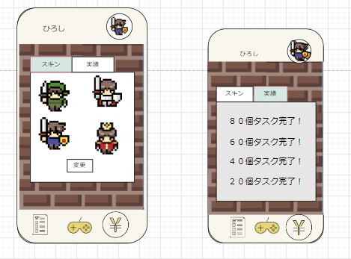
①
②

③

⑤

④

 | 機能設計

 |  |  |  | ページロード
 |  |  |  |  | 画面表示をおこなう。初期状態はスキンタブが表示される。

 |  |  |  | １. ユーザー名表示
 |  |  |  |  | 登録されている子供のユーザー名を表示する。なお、ログインの観点からユーザー名の変更はできない。

 |  |  |  | ２． 登録スキン表示
 |  |  |  |  | 登録されているスキンを表示する。

 |  |  |  | ３． スキンタブボタン
 |  |  |  |  | 現在所持しているスキンを表示する。

 |  |  |  | ４． スキン変更ボタン
 |  |  |  |  | スキンを選択し、変更ボタンを押すとスキンが変更され③も変更される。

 |  |  |  | ５． 実績タブボタン
 |  |  |  |  | 何件タスクをおこなったのかが表示される。

 |  |  |  | ６． ログアウトボタン
 |  |  |  |  | ログアウトをし、ログイン画面に遷移する。

 | 項目定義書

 | No |  | 物理名 |  |  | 論理名 |  | 画面型 |  | データ型(Java) | min | max | DBテーブル |  | DBカラム | 備考
 |  | 1 | kids_user_name |  |  | ユーザー名 |  | div |  | String |  |  | kids_user |  | kids_user_name
 |  | 2 | character_image |  |  | スキン |  | div |  | VARCHAR |  |  | character |  | character_image
 |  | 3 | skin_button |  |  | スキンボタン |  | tab
 |  | 4 | skin_change_button |  |  | 変更ボタン |  | button
 |  | 5 | achievement_button |  |  | 実績ボタン |  | tab
 |  | 6 | logout |  |  | ログアウト |  | button

ゲーム（戦闘）
外部設計書 |  |  |  |  |  | チーム名 |  | のはら
 |  |  |  |  |  | 画面名 |  | ゲーム（戦闘）画面 |  |  |  |  | 作成者 | 稲川拓海 |  |  | 更新者
 |  |  |  |  |  | システム名 |  | たすくる |  |  |  |  | 作成日 | 2024-07-16 |  |  | 更新日
 |  |  |  |  |  | 備考 |  | 戦闘時に表示される画面

 | 画面設計

プルダウンからサイコロの数を選択し攻撃する
場合の戦闘画面
サイコロのモーダル表示
敵を倒した時のモーダル表示
③
①
②
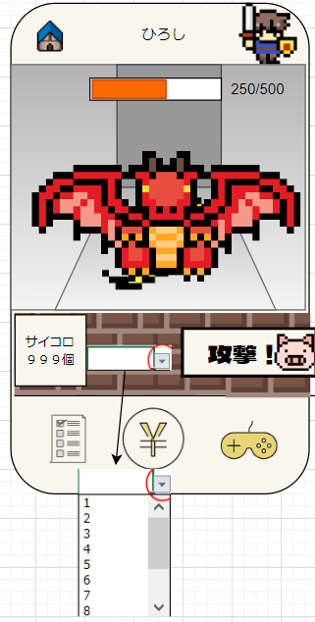
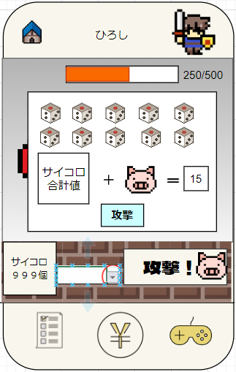
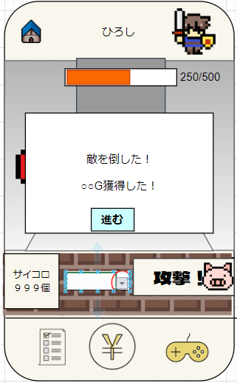

④

⑤

⑧
⑨
⑩
⑥
⑦

 | 機能設計

 |  |  | ページロード
 |  |  |  | 初期画面表示を行う。

 |  |  | 1.ユーザー名の表示 |  |  |  |  |  |  |  | 9.サイコロのモーダル表示
 |  |  |  | 登録されているユーザ名を表示する |  |  |  |  |  |  |  | 計算されたダメージを攻撃する

 |  |  | 2.登録スキン表示 |  |  |  |  |  |  |  | 10.敵を倒した時のモーダル表示
 |  |  |  | 登録されているスキンを表示する |  |  |  |  |  |  |  | 獲得ゴールド(G)を表示する
 |  |  |  |  |  |  |  |  |  |  |  | 進むボタンで初期画面を表示
 |  |  | 3.アイコン(画像)を表示
 |  |  |  | タップするとショップ画面へ遷移する

 |  |  | 4.HPの表示
 |  |  |  | 敵の対応するHPを表示する
 |  |  |  | 敵ごとにHPは変化される

 |  |  | 5.敵の表示
 |  |  |  | 敵のイラストを表示する
 |  |  |  | 全部で5体存在し、倒す度に次の敵が表示される
 |  |  |  | 5体目を倒したら再び1体目が表示される

 |  |  | 6.サイコロの所持数
 |  |  |  | ユーザーが所持しているサイコロの数を表示する

 |  |  | 7.プルダウンでサイコロを振る数を決定する
 |  |  |  | 最大10個まで選択可能

 |  |  | 8.攻撃ボタン
 |  |  |  | 攻撃ボタン押下時、モーダルウィンドウを表示

 | 項目定義書

 | No |  | 物理名 |  | 論理名 |  | 画面型 |  | データ型(Java) | min |  | max | DBテーブル |  | DBカラム | 備考
 |  | 1 | kids_user_name |  | ユーザー名 |  | div |  |  |  |  |  | kids_user
 |  | 2 | character_image |  | スキン |  | div |  |  |  |  |  | character
 |  | 3 | shop |  | ショップ画面遷移 |  | button
 |  | 4 | enemies_hp |  | 敵体力 |  | div |  | INTEGER |  |  |  | enemies
 |  | 5 | enemies_id |  | 敵ID |  | div |  | INTEGER |  |  |  | enemies
 |  | 6 | dice_count |  | サイコロ数 |  | button |  |  |  |  |  | enemies
 |  | 7 | enemies_name |  | 敵名前 |  | div |  | VARCHAR |  |  | 50 | enemies
 |  | 8 | enemies_image |  | 敵画像 |  | div |  | VARCHAR |  |  | 1024 | enemies
 |  | 9 | dice_count |  | サイコロ数 |  | div |  | INTEGER |  |  |  | enemies
 |  | 10 | enemies_drop |  | 敵報酬 |  | div |  | INTEGER |  |  |  | enemies
 |  | 11 | support |  | サポートキャラ |  | div |  | BOOLEAN |  |  |  | enemies

ゲーム（子側ショップ）
外部設計書 |  |  |  |  |  | チーム名 |  | のはら
 |  |  |  |  |  | 画面名 |  | ゲーム（ショップ）画面 |  |  |  | 作成者 | 粟野真斗 |  |  | 更新者
 |  |  |  |  |  | システム名 |  | たすくる |  |  |  | 作成日 | 2024-07-16 |  |  | 更新日
 |  |  |  |  |  | 備考 |  | ショップ表示用画面

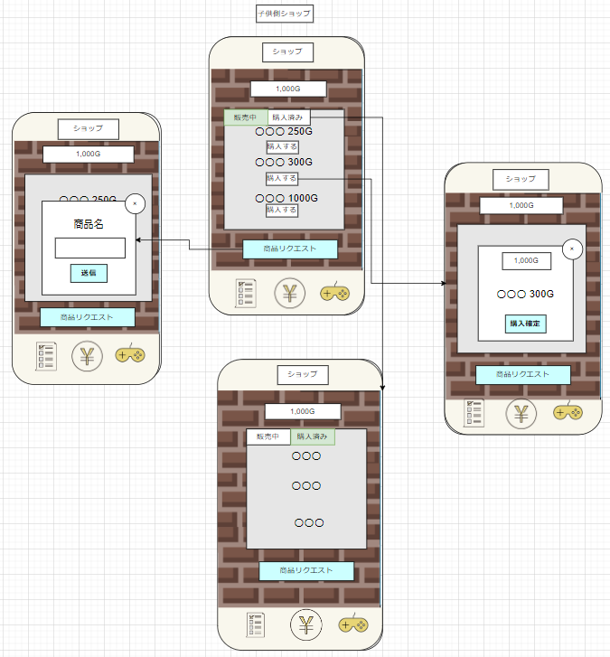
 | 画面設計

①
③

④
⑥

②
⑥
⑤

⑦

 | 機能設計
 |  | ページロード
 |  |  | 画面表示を行う。初期状態では、販売中タブが選択されている。

 |  | ①残金（ゲーム内通貨）：現時点でのゲーム内通貨を表示。

 |  | ②商品リクエスト：商品リクエストボタン押下時、リクエストを送るモーダルウィンドウが表示される。

 |  | ③購入済みタブ：購入済みタブ押下時、すでに購入している商品一覧が表示される。

 |  | ④購入ボタン：購入ボタン押下時、購入確認用モーダルが表示される。

 |  | ⑤送信ボタン：送信ボタン押下時、リクエストした商品名が親側ショップ設定のリクエストタブの中に追加され、モーダルを閉じる。

 |  | ⑥×ボタン：×ボタンが押されたらモーダルを閉じる。

 |  | ⑦購入確定ボタン：購入確定ボタンが押されると、モーダルを閉じ、元々の残高から売価を引いた金額が①に表示される。
 |  |  |  | 購入した商品は、購入済みタブ（③）で確認できる。

 | 項目定義書

 | No |  | 物理名 |  | 論理名 |  | 画面型 |  | データ型(Java) | min | max | DBテーブル |  | DBカラム | 備考
 |  | 1 | kids_user_name |  | ユーザー名 |  | div |  | VARCHAR |  |  | kids_user |  | kids_user_name
 |  | 2 | game_money |  | ゲームマネー |  | div |  | INTEGER |  |  | kids_user |  | game_money
 |  | 3 | item_id |  | 商品ID |  | div |  | INTEGER |  |  | shop |  | item_id
 |  | 4 | item_name |  | 商品名 |  | div |  | String |  |  | shop |  | ite_name
 |  | 5 | item_price |  | 商品価格 |  | div |  | INTEGER |  |  | shop |  | item_price
 |  | 6 | item_condition |  | 商品状態 |  | div |  | BOOLEAN |  |  | shop |  | item_condition
 |  | 7 | sale_button |  | 販売中タブ |  | tab |  | String
 |  | 8 | bought_button |  | 購入済みタブ |  | tab |  | String
 |  | 9 | close_button |  | 閉じるボタン |  | button

ゲーム（保護者側ショップ設定）
外部設計書 |  |  |  |  |  |  | チーム名 |  | のはら
 |  |  |  |  |  |  | 画面名 |  | 親側ショップ設定 |  |  |  | 作成者 |  | 増渕蒼真 |  |  | 更新者
 |  |  |  |  |  |  | システム名 |  | たすくる |  |  |  | 作成日 |  | 2024-07-16 |  |  | 更新日
 |  |  |  |  |  |  | 備考

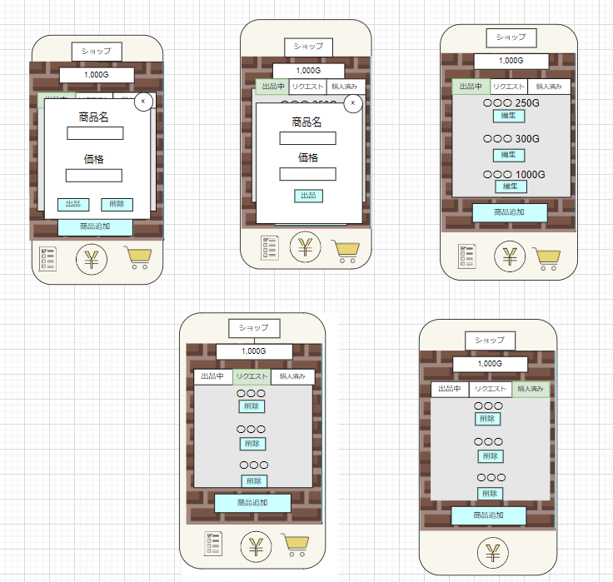
 | 画面設計
①

②
③
④
⑤
⑤
④
⑥
①
①

②
②
③
③
④
⑦

⑧
⑨
⑫
⑪
⑩
⑬

 | 機能設計
 |  |  |  | ページロード
 |  |  |  |  | 画面表示をおこなう。初期状態は出品中タブが表示される。

 |  |  |  | １． 画面名表示 |  |  |  |  |  |  |  |  |  | ８． リクエストタブ
 |  |  |  |  | ショップ画面の文字を表示する。 |  |  |  |  |  |  |  |  |  | 子どもからリクエストされている商品を表示する。

 |  |  |  | ２． 所持G表示 |  |  |  |  |  |  |  |  |  | ９． リクエスト商品表示
 |  |  |  |  | 現在所持しているGを表示する。 |  |  |  |  |  |  |  |  |  | リクエストされている商品名を表示する。

 |  |  |  | ３． 出品中タブ |  |  |  |  |  |  |  |  |  | １０． 削除ボタン
 |  |  |  |  | 出品中の商品を表示する。 |  |  |  |  |  |  |  |  |  | リクエストされている商品を削除する。

 |  |  |  | ４． 出品商品表示 |  |  |  |  |  |  |  |  |  | １１． 購入済みタブ
 |  |  |  |  | 出品している商品名を表示する。 |  |  |  |  |  |  |  |  |  | 子どもが購入済みの商品を表示する。

 |  |  |  | ５． 出品価格表示 |  |  |  |  |  |  |  |  |  | １２． 購入済み商品表示
 |  |  |  |  | 出品している商品名のGを表示する。 |  |  |  |  |  |  |  |  |  | 子どもが購入済みの商品名を表示する。

 |  |  |  | ６． 編集ボタン |  |  |  |  |  |  |  |  |  | １３． 削除ボタン
 |  |  |  |  | ボタンを押すことで編集モーダルが表示される。 |  |  |  |  |  |  |  |  |  | 購入済みの商品を削除する。
 |  |  |  |  | ６－１． 商品名 |  | 商品名を手入力
 |  |  |  |  | ６－２． 価格 |  | 価格を手入力
 |  |  |  |  | ６－３． 出品ボタン |  | ボタンを押すことで情報を更新する。
 |  |  |  |  | ６－４． 削除ボタン |  | ボタンを押すことで情報を削除する。
 |  |  |  |  | ６－５． 閉じるボタン |  | ボタンを押すことでモーダル画面が閉じる。

 |  |  |  | ７． 商品追加ボタン
 |  |  |  |  | ボタンを押すことで商品追加モーダルが表示される。
 |  |  |  |  | ７－１． 商品名 |  | 商品名を手入力
 |  |  |  |  | ７－２． 価格 |  | 価格を手入力
 |  |  |  |  | ７－３． 出品ボタン |  | ボタンを押すことで情報を追加する。
 |  |  |  |  | ７－４． 閉じるボタン |  | ボタンを押すことでモーダル画面が閉じる。

 | 項目定義書

 | No |  | 物理名 |  |  | 論理名 |  | 画面型 |  | データ型(Java) | min | max | DBテーブル |  |  | DBカラム | 備考
 |  | 1 | shopname |  |  | 画面名 |  | div |  | String
 |  | 2 | game_money |  |  | ゲームマネー |  | div |  | INTEGER |  |  | kids_user |  |  | game_money
 |  | 3 | sale_button |  |  | 販売中ボタン |  | tab |  | String
 |  | 4 | item_name |  |  | 商品名 |  | div |  | String |  |  | shop |  |  | ite_name
 |  | 5 | item_price |  |  | 商品価格 |  | div |  | INTEGER |  |  | shop |  |  | item_price
 |  | 6 | edit_button |  |  | 編集ボタン |  | button
 |  | 6-1 | item_name |  |  | 商品名 |  | div |  | String |  |  | shop |  |  | ite_name
 |  | 6-2 | item_price |  |  | 商品価格 |  | div |  | INTEGER |  |  | shop |  |  | item_price
 |  | 6-3 | edit_start_button |  |  | 出品ボタン |  | button
 |  | 6-4 | delete_button |  |  | 削除ボタン |  | button
 |  | 6-5 | close_button |  |  | 閉じるボタン |  | button |  | String
 |  | 7 | sale_start_button |  |  | 商品追加ボタン |  | button
 |  | 7-1 | item_name |  |  | 商品名 |  | div |  | String |  |  | shop |  |  | ite_name
 |  | 7-2 | item_price |  |  | 商品価格 |  | div |  | INTEGER |  |  | shop |  |  | item_price
 |  | 7-3 | new_sale_button |  |  | 出品ボタン |  | button
 |  | 7-4 | close_button |  |  | 閉じるボタン |  | button |  | String
 |  | 8 | request_button |  |  | リクエストボタン |  | tab
 |  | 9 |  |  |  | リクエスト商品名 |  | div |  | String |  |  | shop
 |  | 10 | delete_button |  |  | 削除ボタン |  | button
 |  | 11 | bought_button |  |  | 購入済みボタン |  | tab |  | String
 |  | 12 | item_name |  |  | 商品名 |  | div |  | String |  |  | shop |  |  | ite_name
 |  | 13 | delete_button |  |  | 削除ボタン |  | button

お小遣い帳（親）
外部設計書 |  |  |  |  | チーム名 |  | のはら
 |  |  |  |  | 画面名 |  | お小遣い帳（親） |  |  |  | 作成者 | 遠藤・戸川 |  |  | 更新者
 |  |  |  |  | システム名 |  | たすくる |  |  |  | 作成日 | 2024-07-16 |  |  | 更新日
 |  |  |  |  | 備考

 | 画面設計

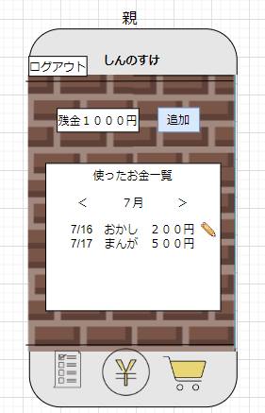
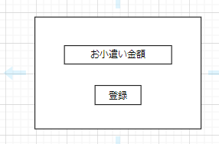

①

①
②
②

③

④
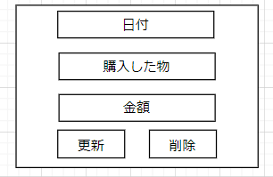
⑤

①

②

③
④

 | 機能設計

 |  | ➀残金：現時点の残金を表示する

 |  | ②追加：ボタンを押すと、お小遣いの金額を登録することができるモーダルを表示する。

 |  | ➁－➀ お小遣い金額：お小遣いの金額を入力する

 |  | ➁－➁ 登録：登録ボタンを押したら、入力されたお小遣いの金額の数値を残金に追加する

 |  | ③月ごとの履歴：毎月、子供が購入した物とその金額を履歴として表示する

 |  | ④編集：編集アイコンボタンを押すと、日程・購入した物・金額を更新・削除することができるモーダルを表示する。

 |  | ④－➀ 購入した物：購入した物を入力する

 |  | ④－➁ 金額：購入した物の金額を入力する

 |  | ④－③ 更新：更新ボタンを押したら、データを更新することができる。

 |  | ④ー④ 削除：削除ボタンを押すと、データを削除することができる。

 |  | ④ー⑤ 日付登録：入力ボタンを押すと、カレンダーが表示される→カレンダーで日付を登録する。

 | 項目定義書

 | No |  | 物理名 | 論理名 |  | 画面型 |  | データ型(Java) | min | max | DBテーブル |  | DBカラム | 備考
 |  | 1 | money | 残金 |  | div |  | int | 0 |  | allowance |  | money
 |  | 2 | addButton | 追加ボタン |  | button
 |  | 2.1 | allowanceInput | お小遣い入力 |  | input |  | int |  |  | allowance |  | allowance
 |  | 2.2 | aRegistButton | 登録ボタン |  | button
 |  | 3 | list | 一覧 |  | div
 |  | 4 | editBotton | 編集ボタン |  | button
 |  | 4.1 | item | 購入品入力 |  | input |  | String |  |  | allowance |  | usage
 |  | 4.2 | price | 金額入力 |  | input |  | int | 1 |  | allowance |  | use_money
 |  | 4.3 | updButton | 更新ボタン |  | button
 |  | 4.4 | delButton | 削除ボタン |  | button
 |  | 4.5 | dateButton | 日付入力ボタン |  | button |  | timestamp |  |  | allowance |  | money_time

お小遣い帳（子供）
外部設計書 |  |  |  |  |  |  | チーム名 |  | のはら
 |  |  |  |  |  |  | 画面名 |  | お小遣い帳（子供） |  |  |  | 作成者 | 遠藤・戸川 |  |  | 更新者
 |  |  |  |  |  |  | システム名 |  | たすくる |  |  |  | 作成日 | 2024-07-16 |  |  | 更新日
 |  |  |  |  |  |  | 備考

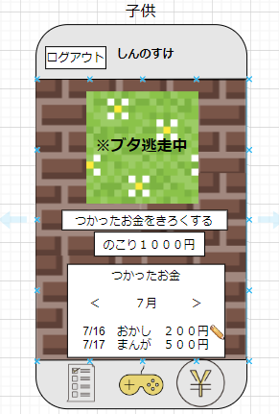
 | 画面設計
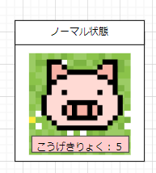

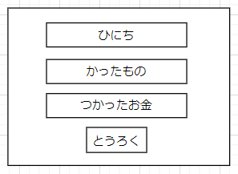
④
➀
➀

➁
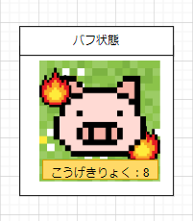

③
➁

③

④
⑤

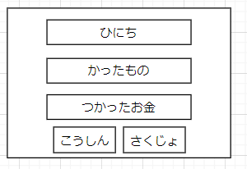
⑤

➀

➁

③
④

 | 機能設計

 |  | ➀サポートキャラ： |  |  | サポートキャラを表示する。
 |  |  |  |  | ＊サポートキャラはノーマル状態とバフ状態の２つの種類があり、買ったものや金額を登録することでキャラはバフ状態になる。
 |  |  |  |  | ＊残金が０になったら、サポートキャラは逃げる
 |  |  |  |  | ＊バフの使用上限は７回まで
 |  | ➁出費金額登録：使用用途と使用金額を入力し、登録する。
 |  |  |  | 登録された金額をお小遣い残金から引く。
 |  | ②－➀ かったもの：買ったものを入力する

 |  | ➁ー➁ つかったお金：使ったお金を入力する

 |  | ➁ー③ とうろく：登録ボタンを押したら、日程・買ったもの・使ったお金の登録が確定する。

 |  | ➁－④ ひにち：ボタンを押すと、カレンダーが表示される→カレンダーで日程を登録する。

 |  | ③残金：現時点の残金を表示する

 |  | ④月ごとの履歴：毎月、購入した物とその金額を履歴として表示する

 |  | ⑤編集：編集アイコンボタンを押したら、購入した物と金額を更新・削除することができるモーダルを表示する。

 |  | ⑤－➀ かったもの：購入した物を入力する

 |  | ⑤－➁ つかったお金：購入した物の金額を入力する

 |  | ⑤－③ こうしん：更新ボタンを押したら、データを更新する。

 |  | ⑤－④ 削除：削除ボタンを押したら、データを削除する。

 |  | ⑤－⑤ ひにち：ボタンを押すと、カレンダーが表示される→カレンダーで日程を登録する

 | 項目定義書

 | No |  | 物理名 |  |  | 論理名 |  | 画面型 |  | データ型(Java) | min | max | DBテーブル |  | DBカラム | 備考
 |  | 1 | supportCharacter |  |  | サポートキャラ |  | div
 |  | 2 | recirdButton |  |  | 記録ボタン |  | button
 |  | 2.1 | item |  |  | 購入品入力 |  | input |  | String |  |  | allowance |  | usage
 |  | 2.2 | price |  |  | 金額入力 |  | input |  | int |  |  | allowance |  | use_money
 |  | 2.3 | registButton |  |  | 登録ボタン |  | button
 |  | 2.4 | dateButton |  |  | 日付入力ボタン |  | button |  | timestamp |  |  | allowance |  | money_time
 |  | 3 | money |  |  | 残金 |  | div
 |  | 4 | list |  |  | 一覧 |  | div
 |  | 5 | editButton |  |  | 編集ボタン |  | button
 |  | 5.1 | eItem |  |  | 購入品入力 |  | S |  | String |  |  | allowance |  | usage
 |  | 5.2 | ePrice |  |  | 金額入力 |  | input |  | int |  |  | allowance |  | use_money
 |  | 5.3 | apdButton |  |  | 更新ボタン |  | button
 |  | 5.4 | delButton |  |  | 削除ボタン |  | button
 |  | 5.5 | eDateButton |  |  | 日付入力ボタン |  | button |  | timestamp |  |  | allowance |  | money_time

共通
外部設計書 |  |  |  |  | チーム名 |  | のはら
 |  |  |  |  | 画面名 |  | 共通 |  |  |  | 作成者 | 遠藤・戸川 |  |  | 更新者
 |  |  |  |  | システム名 |  | たすくる |  |  |  | 作成日 | 2024-07-16 |  |  | 更新日
 |  |  |  |  | 備考

 | 画面設計

➀
②
③
➀
②
⑧
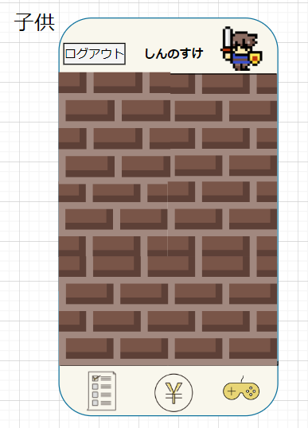
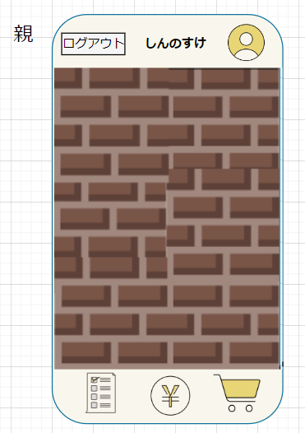

④
⑤
⑥
④
⑤
⑦

 | 機能設計

 |  | ① | ログアウト：ログアウトボタンを押すとログアウトする。

 |  | ② | 子供の名前：子供の名前が表示される。

 |  | ③ | キャラクター：子供が使用しているキャラクターを表示する。

 |  | ④ | タスクボタン：タスクのボタンを押すことで、タスク画面に遷移する。

 |  | ⑤ | お小遣い帳ボタン：お小遣い帳ボタンを押すことで、お小遣い帳画面に遷移する。

 |  | ⑥ | ゲームボタン：ゲームボタンを押すことで、ゲーム画面に遷移する。

 |  | ⑦ | ショップボタン：ショップボタンを押すと、ショップ画面に遷移する。

 |  | ⑧ | アイコン：アイコンを押すと、マイページ画面に遷移する。

 | 項目定義書

 | No |  | 物理名 | 論理名 |  | 画面型 |  | データ型(Java) | min | max | DBテーブル |  | DBカラム | 備考
 |  | 1 | logout | ログアウト |  | div
 |  | 2 | childName | 子供の名前 |  | div
 |  | 3 | character | キャラクター |  | div
 |  | 4 | taskButton | タスク画面遷移ボタン |  | button
 |  | 5 | allowanceButton | お小遣い帳画面遷移ボタン |  | button
 |  | 6 | gameButton | ゲーム画面遷移ボタン |  | button
 |  | 7 | shopButton | ショップ画面遷移ボタン |  | button
 |  | 8 | myPageButton | マイページ表示ボタン |  | button

